KONCERNNOTE
Udfyld kun koncernnoten, hvis tilbuddet er del af en koncern. I koncernnoten skal oplyses: Koncern-forbundne (interne) handler - udfyldes i de gule felter & Koncernstruktur - indsættes i koncernnoten, som pdf eller billede

Hvis tilbuddet ikke har samhandel med andre koncernparter anføres X i følgende: |  |  |  | --

Koncern-interne handler:
Note | Post | Antal årsværk | Samhandels-beløb | Koncernpart | Type af omkostning
K1 | PERSONALEOMKOSTNINGER (ikke-fastansat personale) |  |  |  |  | LINK TIL:
K2 | BORGERRELATEREDE OMKOSTNINGER |  |  |  |  | INDHOLDSFORTEGNELSE
K3 | ADMINISTRATIONSOMKOSTNINGER
K4 | KOMPETENCEUDVIKLING |  |  |  |  | OVERORDNET GUIDE
K5 | EJENDOMSOMKOSTNINGER
K6 | FINANSIERINGSINDTÆGTER |  |  |  |  | GUIDE PRIVAT "KONCERNNOTE"
K7 | FINANSIERINGSUDGIFTER
K8 | ANDEN SAMHANDEL - indkøb
K9 | ANDEN SAMHANDEL - salg

Her anføres bemærkninger og specifikationer til indhold i koncernnoten

Koncernstruktur:
 | Indsæt billede/pdf af koncernstruktur her Eksempel:
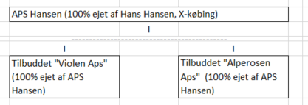

Slut på arket

 |  |  |  |  |  |  | --
 |  |  |  |  |  |  | x

